后台需求
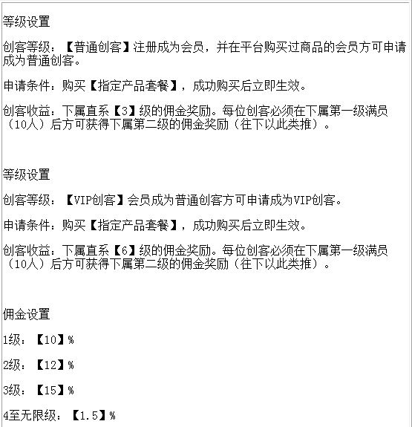
后台功能需求

序号 | 功能体系 |  | 描 述
一 | 商品管理 | 商品列表 | 管理员可以对商品列表中的商品进行上架、下架及商品的排列顺序。
 |  | 添加新商品 | 管理员在这里添加商品详细描述、商品属性、商品相册等内容，也可以设置关联商品和关联文章。平台商品分为“体验产品”和“创客套餐”两种。会员直推会员购买体验产品，平台奖励订单金额的20%。
 |  | 商品分类 | 管理员可以设置多级商品分类，并可对分类进行排序、设置显示及隐藏等。
二 | 订单管理 | 订单列表 | 管理员可查看订单的订单号、下单时间、收货人、总金额、应付金额、订单状态和操作。
 |  | 订单查询 | 管理员可根据订单号、购货人、电话、地址、订单状态、支付方式等进行查询，准确定很高。
 |  | 发货单列表 | 显示发货单号、下单时间、收货人、发货状态等信息，并可根据发货单状态进行筛选，如：已发货、退货、正常。
 |  | 退货单列表 | 显示退货单信息，并可根据发货单流水号、订单号、收货人等进行搜索。
三 | 报表统计 | 客户统计 | 统计展示平台上的会员邀请的不同级别的会员数。 | 层级子表
 |  | 会员排行 | 展示会员的邀请不同级别会员数量排行。 | 排行榜
四 | 会员管理 | 会员列表 | 显示平台的所有会员信息，并可根据会员等级进行筛选，也可根据会员名称等进行查询。
 |  | 添加会员 | 平台除了用户可以在前台注册外，管理员在后台也可以直接添加会员。
 |  | 充值和提现 申请 | 管理员可以看到会员在前台进行的一些充值提现操作。可以对用户的申请进行审核操作。
 |  | 资金管理 | 管理员可以查看会员的信息，可根据日期查看所有用户的总的资金体现。
五 | 权限管理 | 管理员列表 | 管理员可以编辑平台的管理员，并可对这些管理员的管理权限进行设置。
 |  | 管理员日志 | 该模块记录了管理员在后台的操作记录。可以在这里查看及清楚管理员日志，也可以勾选需要清除的管理员日志。
 |  | 角色管理 | 角色管理方便了后台管理员权限的设置。
六 | 系统设置 | 基础设置 | 管理员在这里可以完成平台的几乎所有的设置，包括的设置有网店信息基本设置、显示设置、购物流程、商品显示设置、短信设置等。
 |  | 支付方式 | 用户在前台购物过程中点击结算中心后，会进入购物流程中，购物流程中会有支付方式，比如微信支付，银联在线支付等。
 |  | 配送方式 | 管理员可以设置配送方式，比如申通快递、顺丰速运、中通快递等多种配送方式。
 |  | 首页 主轮播图片管理 | 管理员可以设置首页轮播图及链接。
七 | 短信管理 | 发送短信 | 设置短信平台的账户信息。
八 | 创客管理 | 等级设置 | 设置创客等级，可设置多个创客等级及条件（购买指定价格套餐商品可成为创客）。设置不同等级创客的收益（可获得属下N级的佣金）。
 |  | 佣金设置 | 设置属下不同级别的佣金比例。
 |  | 创客列表 | 查看平台创客的邀请情况及收益情况。
九 | 合伙人管理 | 合伙人设置 | 设置申请为合伙人的条件，合伙人邀请合伙人的收益。申请成为合伙人须向平台缴纳5万元。平台合伙人总数为500人，共享平台营业额的10%（月度）。成功邀请一个合伙人，平台奖励5000元。
 |  | 合伙人列表 | 查看平台合伙人的挤入表情况及收益情况。

“创客管理”后台设置介绍

